BEVANDE
 |  |  |  |  | 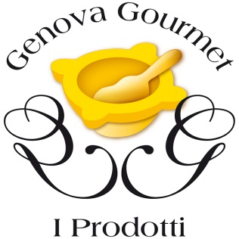
ELENCO BEVANDE GENOVA GOURMET
 | IMPRESA | RAGIONE SOCIALE | INDIRIZZO | COMUNE | CONTATTI |  | SITO | PRODOTTO
 |  |  |  |  | Telefono | E-mail
1 | Camugin | 1492 COLONIALE GROUP SRL UNIPERSONALE | Via Chiappella 11, 16010 | Serra Riccò (GE) | 347 3961090 | gincamugin@gmail.com | www.gincamugin.it | Camugin
2 | Gradisca Spirits | G&T S.R.L. | Piazza delle Erbe 31, 16123 | Genova (GE) | 340 226 8502 347 461 1328 | gradisca.spirits@gmail.com | www.gradiscaspirits.it | Linea Prodotti "Gradisca Spirits": 969 Gin, 31R Vodka, Bitter UAU, Aperitivo 123, La Mossa Vermouth
3 | La Compagnia di San Giorgio | LA COMPAGNIA DI SAN GIORGIO S.R.L. | Passo Frugoni 4/11, 16121 | Genova (GE) | 342 943 2916 | info@ilginma.com | www.ilginma.it | Gin Mä
4 | Les Rouges | LES ROUGES SRL | Piazza Campetto 8A/6, 16123 | Genova (GE) | 329 349 0644 | genova@lesrouges.it | www.lesrouges.it | Spritz Genovese
5 | Liquoristica Ligure | VACCA ANDREA & C. S.R.L. | Viale Quartare 38r, 16148 | Genova (GE) | 348 511 3030 | andre70zena@gmail.com | www.rappresentanzebeverages.it | Basanotto, Barzotto e M'inchinotto
6 | Porco Sarvego | CA' DU RATTO DI MUSIARI FABIO | Via Valle Garrone 31, 16010 | Rossiglione (GE) | 346 321 7167 | porcosarvego@gmail.com | www.porcosarvego.it | Terriculae, Belin che amaro e Amaro Cinghiale
7 | Rossi 1947 | ROSSI 1947 S.R.L. | Via Malta 5/9, 16121 | Genova (GE) | 010 860 1096 | info@palatifini.it | www.rossi1947.it | Spremuta di Genova
8 | Sangallo Distilleria Cinque Terre | SANGALLO DISTILLERIA DELLE CINQUE TERRE S.R.L. | Via Adriano 4, 16030 | Cogorno (GE) | 0185 380 151 | info@amarocamatti.it | www.amarocamatti.it | Amaro Camatti
9 | Vini Allara | VINI ALLARA SNC DI ALLARA TIZIANA E MAURO | Via Ramellina 32r, 16157 | Genova (GE) | 333 235 7939 | info@corochinato.it | www.corochinato.it | Aperitivo Corochinato, Bluginello, Amaro Grande Genova, Limone e Basilico
10 | Liquorificio Val d'Aveto | LIQUORIFICIO VAL D'AVETO S.R.L. | Via Roma 56, 16048 | Rezzoaglio (GE) | 375 658 6030 | info@liquorificiofabbrizii.com | www.liquorificiofabbrizii.com | Amaro Fabbrizii, Amaro Fabbrizii Riserva, Aperitivo Fabbrizii, Gin Rusagni, Gin Rusagni Riserva e Negronii
11 | Gin Boccadasse | SGARZI GIANLUCA | Via al Capo di Santa Chiara 59, 16146 | Genova (GE) | 340 324 0376 | gin@ginboccadasse.com | www.ginboccadasse.com | Gin Boccadasse
12 | Points of Gin | P.O.G. S.R.L. | Via la Spezia 9/29, 16149 | Genova (GE) |  | info@pointsofgin.it | www.pointsofgin.com | POG - London Dry Gin e POG - Blue Distilled Gin
13 | Bar Alfredo | BAR ALFREDO DI CALAUTTI GIOVANNI & C. S.N.C. | Via Molassana 87/R, 16138 | Genova (GE) | 333 102 1941 | darioubalim@gmail.com | www.ubalim.it | U Balim
14 | Messer Manuelin | MESSER MANUELIN S.N.C. DI CHIESA EMANUELE E FRANCESCHINI MARIA | Loc. Isola di Borgonovo 29, 16046 | Mezzanego (GE) | 333 912 1212 | info@messermanuelin.com | www.messermanuelin.com | Gin Messer Manuelin

BISCOTTI E DOLCI
 |  |  |  | 
ELENCO BISCOTTI E DOLCI GENOVA GOURMET
 | IMPRESA | RAGIONE SOCIALE | INDIRIZZO | COMUNE | CONTATTI |  | SITO | PRODOTTO
 |  |  |  |  | Telefono | E-mail
1 | Pasticci'amo | PASTICCI'AMO DI CHIARA DAMIANO & C. SOCIETA' IN ACCOMANDITA SEMPLICE | Piazzetta Tabaccheria 2, 16013 | Campo Ligure (GE) | 351 625 8373 | pasticciamobistro@gmail.com | www.pasticciamobistro.it | Biscotto Revzotto
2 | L'Atelier du Mariage | ROSSI LAB S.R.L. | Via Gropallo 5-7R,16122 | Genova (GE) | 346 864 1141 | info@atelierdumariage.it | www.atelierdumariage.it | Biscotti Pestelli
3 | Ostificio Ligure | PRATO SERVICE DI CUROTTO DANILO & C. S.N.C. | Via Domenico Cuneo 55, 16040 | San Colombano Certenoli (GE) | 393 883 9229 | info@ostificioligure.it | www.ostificioligure.it | Ostie per fritti “Negie”

CURRY
 |  |  | 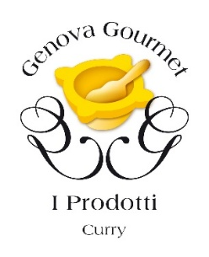
ELENCO CURRY GENOVA GOURMET
 | IMPRESA | RAGIONE SOCIALE | INDIRIZZO | COMUNE | CONTATTI |  | SITO | PRODOTTO
 |  |  |  |  | Telefono | E-mail
1 | Zafferano di Rosso | "ZAFFERANO DI ROSSO" DI FIDA DANIEL | Via Piane di Rosso - fraz. Rosso 1/F, 16022 | Davagna (GE) | 349 478 4417 | info@zafferanorosso.it | FB: Zafferano di Rosso | Curry

MIELE
 |  |  |  | 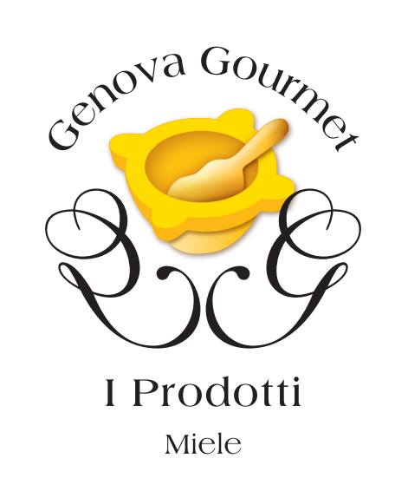

ELENCO MIELE GENOVA GOURMET
 | IMPRESA | RAGIONE SOCIALE | INDIRIZZO | COMUNE | CONTATTI |  | SITO | PRODOTTO
 |  |  |  |  | Telefono | E-mail
1 | Azienda Agricola Montereale | AZIENDA AGRICOLA MONTEREALE DI SERENA BALBI | Via Cantone 23 - Fraz. Griffoglieto, 16017 | Isola Del Cantone (GE) | 347 713 6081 | serena.balbi86@gmail.com | https://balbiserena.wixsite.com/montereale | Miele
2 | OrtoBee | RIZZITANO MATTEO | Via Montelungo, 16133 | Genova (GE) | 371 495 3053 | ortobee2020@gmail.com | www.ortobee.it | Miele
3 | The Honey Bar | ACAMPORA GENNARO | Salita del Prione 30-32r, 16123 | Genova (GE) | 328 484 7488 | lasciatiimpollinare@gmail.com | www.lasciatiimpollinare.com | Miele
4 | L'Ape in Bottega | L'APE IN BOTTEGA DI LUCA GAGGIONI | Via Pisa 97r, 16146 | Genova (GE) | 339 216 8899 | info@apeinbottega.it |  | Miele

PRESCINSÊUA
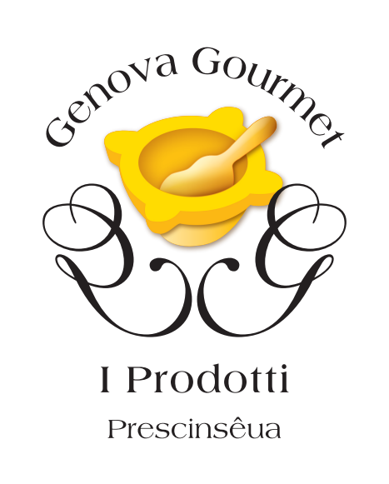

ELENCO PRESCINSÊUA GENOVA GOURMET
 | IMPRESA | RAGIONE SOCIALE | INDIRIZZO | COMUNE | CONTATTI |  | SITO | PRODOTTO
 |  |  |  |  | Telefono | E-mail
1 | Caseificio Val D'Aveto | CASEIFICIO VAL D'AVETO S.R.L. | Rezzoaglio Inferiore 35, 16048 | Rezzoaglio (GE) | 0185 871 002 | info@caseificiovaldaveto.com | www.caseificiovaldaveto.com | Prescinsêua
2 | Latte Tigullio | CENTRALE DEL LATTE D'ITALIA S.P.A. | Via S. Maria del Campo 181, 16035 | Rapallo (GE) | 0185 260101 | commerciale@lattetigullio.it | www.lattetigullio.it | Prescinsêua
3 | Virtus | L.Y.L.A.G. S.A.S. DI BELLONE PAOLO & C. | Via Piero Gobetti 7R, 16145 | Genova (GE) | 010 316 630 | virtus@yogurtvirtus.it |  | Prescinseua

PRODOTTI CON LA ROSA
 |  |  |  |  | 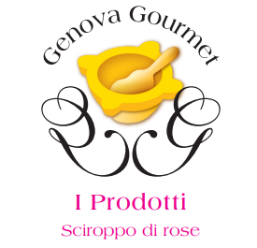
ELENCO PRODOTTI A BASE DI ROSA GENOVA GOURMET
 | IMPRESA | RAGIONE SOCIALE | INDIRIZZO | COMUNE | CONTATTI |  | SITO | PRODOTTO
 |  |  |  |  | Telefono | E-mail
1 | Anidagri | SOCIETA' AGRICOLA ANIDAGRI S.R.L. | Località Casali di Stibiveri 3, 16041 | Borzonasca (GE) | 0185 1835737 347 5343917 | info@anidagri.it |  | Sciroppo e confettura di rose
2 | Azienda Agricola Il Riccio | AZIENDA AGRICOLA IL RICCIO DI PAGANO MARTA | Frazione Casa del Romano 62 | Fascia (GE) | 340 141 2703 | paganomart@gmail.com |  | Sciroppo, confetture e gelatine di rose
3 | Azienda Agrituristica Artemisia | ARTEMISIA DI ANNETTA EMANUELA | Località Carpi Superiore 6, 16026 | Montoggio (GE) | 347 057 9001 | artemisia.montoggio@gmail.com | www.artemisia-montoggio.it | Sciroppo, confetture e gelatine di rose
4 | Buffa Cioccolato | MUSANTE VICCHI ENRICA & LIOTTA FRANCESCO S.N.C. | Via Pillea 16, 16153 | Genova (GE) | 010 614 3198 | info@buffacioccolato.it | www.buffacioccolato.it | Cioccolatini alle rose
5 | Cascina Fornacia | CASCINA FORNACIA AZIENDA AGRICOLA DI PASTORINO ANTONELLA | Via della Giustina 43, 16013 | Campo Ligure (GE) | 338 899 2384 | antonellapastorino@libero.it | FB: Cascina Fornacia Azienda Agricola | Sciroppo, confetture e gelatine di rose
6 | Cascina Salvega | OTTONELLO RITA | Località Salvega 38, 16015 | Casella (GE) | 338 58 44 712 | cascinasalvega@libero.it | FB: Agriturismo Cascina Salvega | Sciroppo, confetture e gelatine di rose
7 | Dalpian Il Sottobosco | AZIENDA AGRITURISTICA "DALPIAN IL SOTTOBOSCO" DI LUCA DALPIAN | Via Bolla 7, 16010 | Tiglieto (GE) | 010 929 298 347 848 1507 | info@dalpian.it | www.dalpian.it | Sciroppo, confetture e gelatine di rose
8 | Il Giardino delle Dalie | IL GIARDINO DELLE DALIE DI VIVIANE CROSA DI VERGAGNI | Piazza Italo Ghelfi 3, 16010 | Savignone (GE) | 339 583 7572 | dalieforever@hotmail.com | FB: Il Giardino delle Dalie | Sciroppo, confetture e gelatine di rose

PRODOTTI DI PANIFICAZIONE
 |  |  |  | 
ELENCO PRODOTTI DI PANIFICAZIONE GENOVA GOURMET
 | IMPRESA | RAGIONE SOCIALE | INDIRIZZO | COMUNE | CONTATTI |  | SITO | PRODOTTO
 |  |  |  |  | Telefono | E-mail
1 | Family Green | FAMILY GREEN SOCIETA' A RESPONSABILITA' LIMITATA | Via Operai 102, 16151 | Genova (GE) |  | vogliamatta2019@gmail.com |  | Linea prodotti di panificazione in finger food con ingredienti del territorio

ZAFFERANO
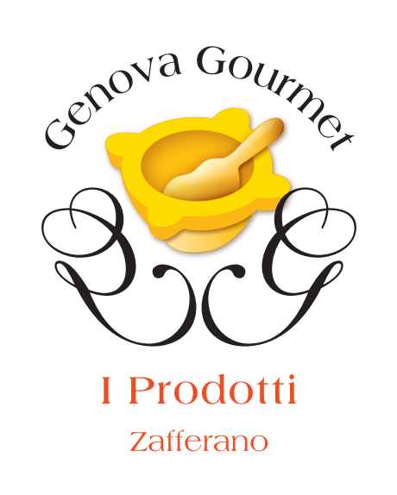

ELENCO ZAFFERANO GENOVA GOURMET
 | IMPRESA | RAGIONE SOCIALE | INDIRIZZO | COMUNE | CONTATTI |  | SITO | PRODOTTO
 |  |  |  |  | Telefono | E-mail
1 | Zafferano dei Giovi | ZAFFERANO DEI GIOVI DI RICCARDO RISSO | Via XXV Aprile 6/2, 16018 | Mignanego (GE) | 3703638555 | info@zafferanodeigiovi.com | www.zafferanodeigiovi.com | Zafferano
2 | Zafferano di Rosso | "ZAFFERANO DI ROSSO" DI FIDA DANIEL | Via Piane di Rosso - fraz. Rosso 1/F, 16022 | Davagna (GE) | 349 478 4417 | info@zafferanorosso.it | FB: Zafferano di Rosso | Zafferano

